상품제안서
아이쿨러 8S 거치대겸용 휴대용선풍기 | 상품코드: S36622

 |  |  |  |  |  |  | 02-713-8555 | www.synergygift.co.kr
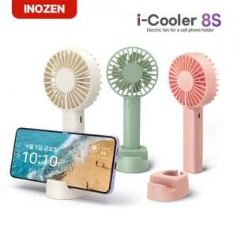

【상세/제작정보】 | <p><span style="font-size: 14pt;">※ 기본수량 미만 발주 진행시 별도 문의 바랍니다.</span></p>

【인쇄/포장옵션】 | 레이저, 풀칼라 / 포장지포장

【공급단가】 | 수량 | 30~ | 100~ | 300~ | 1,000~ | 3,000~
*VAT별도 | 밀크화이트 | 6,760원 | 6,390원 | 6,080원 | 5,920원 | 5,820원
 | 핑크 | 6,760원 | 6,390원 | 6,080원 | 5,920원 | 5,820원
 | 그린 | 6,760원 | 6,390원 | 6,080원 | 5,920원 | 5,820원

【상품 URL】 | https://www.synergygift.co.kr:443/src/goods_detail.php?gdno=36622

